Sheet3
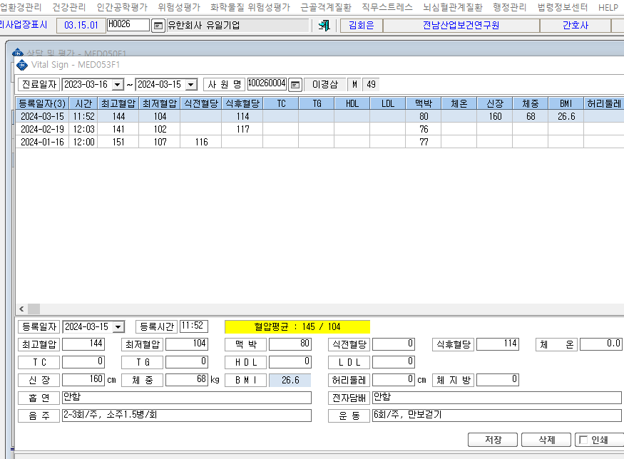
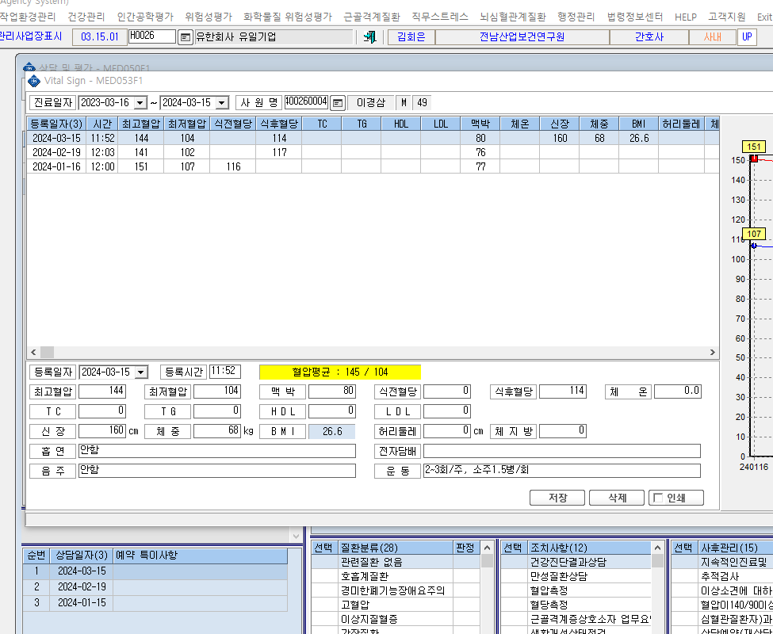

① 상태에서 저장 했는데 다시 들어가면 ②처럼 입력값의 순서가 바뀌어 있어요.

